Sheet1
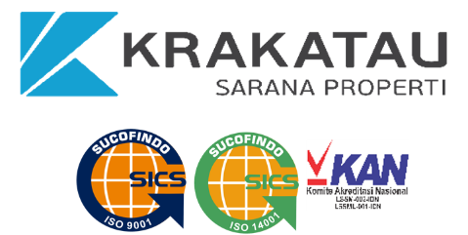

SASARAN STRATEGIS |  | KEY PERFORMANCE INDICATOR | TARGET | SATUAN | MILESTONE | ESG/C | POLARITAS | BOBOT | MATRIKS TANGGUNG JAWAB

 |  |  |  |  |  |  |  |  | DU | DK&SDM | DO

O (Overall) : Bertanggung Jawab Secara keseluruhan
R (Responsible) : Penanggung Jawab, Pemilik Proses
S (Support) : Pendukung

 | IIP ARIEF BUDIMAN |  | GESRANG TARIGAN |  |  |  |  | GESRANG TARIGAN
 | Direktur Utama |  | Plt. Direktur Keungan & SDM |  |  |  |  | Direktur Operasi

